Sheet2
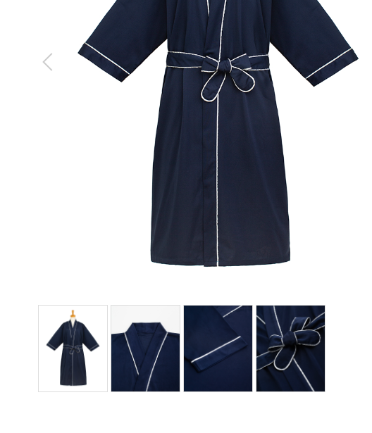
ガウン
製品番号: | GS-G004
分類 | GOWN ガウン
素材： | ポリエステル65％/ 綿35％

 | 主图片与细节图片颜色不一致，以主图片为准，麻烦调色

 |  | 1.修饰图片，去掉小胳膊，小夹子，背景
 |  | 2.本章图片有细节图。 | 图例如下

